1. розмір фото
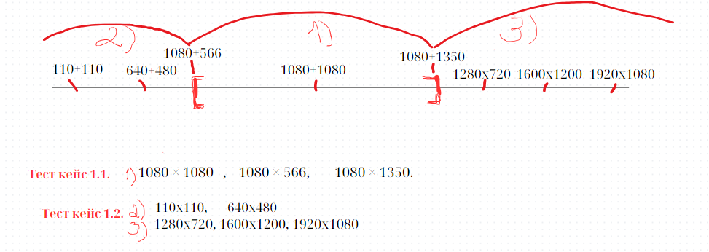
Завантаження фото у стрічку: мінімальний розмір фотографії - 1080 × 566 px, максимальний розмір - 1080 × 1350 px

Title | 1.1. Перевірка валідного розміру фотографії для завантаження у стрічку (мін 1080х566рх - макс 1080х1350рх)
Precondition | Steps | Expected result | Postcondition
1. Відкрити застосунок КотеОбмін. 2. Увійти в обліковий запис користувача 1 (user = Name, email = aaaaa@gmail.com, password = qwer_123!) 3. У галереї пристрою залиті 8 фотографій у розмірах 110x110, 640x480, 1280x720, 1600x1200, 1920x1080, 1080 × 1080, 1080 × 566, 1080 × 1350. 4. Формат фотографій JPEG, PNG. | Відкрити форму "Поділитися фотокоте". Натиснути кнопку "Завантажити фото". | Перенаправлення у галерею пристрою.
 | У галереї пристрою вибрати фото у розмірі 1080 × 566 px. Натиснути кнопку "Завантажити" | Вибрана фото успішно завантажена у стрічку.
 | У галереї вибрати фото у розмірі 1080 × 1350 px Натиснути кнопку "Завантажити" | Вибрана фото успішно завантажена у стрічку.
 | У галереї вибрати фото у розмірі 1080 × 1080 px Натиснути кнопку "Завантажити" | Вибрана фото успішно завантажена у стрічку.

Title | 1.2. Перевірка НЕвалідного розміру фотографії для завантаження у стрічку (нижчого 1080х566рх, вищого 1080х1350рх)
Precondition | Steps | Expected result
1. Відкрити застосунок КотеОбмін. 2. Увійти в обліковий запис користувача 1 (user = Name, email = aaaaa@gmail.com, password = qwer_123!) 3. У галереї пристрою залиті 8 фотографій у розмірах 110x110, 640x480, 1280x720, 1600x1200, 1920x1080, 1080 × 1080, 1080 × 566, 1080 × 1350. 4. Формат фотографій JPEG, PNG. | Відкрити форму "Поділитися фотокоте". Натиснути кнопку "Завантажити фото". | Перенаправлення у галерею пристрою.
 | У галереї вибрати фото у розмірі 110x110 px. Натиснути кнопку "Завантажити". | 1. Система видає повідомлення "Розмір фото менший від мінімально дозволеного. Виберіть фото у розмірі від 1080 × 566 px до 1080 × 1350 px". 2. Вибрана фото у стрічку не завантажується.
 | У галереї вибрати фото у розмірі 640x480 px. Натиснути кнопку "Завантажити". | 1. Система видає повідомлення "Розмір фото менший від мінімально дозволеного. Виберіть фото у розмірі від 1080 × 566 px до 1080 × 1350 px". 2. Вибрана фото у стрічку не завантажується.
 | У галереї вибрати фото у розмірі 1280x720 px. Натиснути кнопку "Завантажити". | 1. Система видає повідомлення "Розмір фото перевищує максимально дозволений. Виберіть фото у розмірі від 1080 × 566 px до 1080 × 1350 px". 2. Вибрана фото у стрічку не завантажується.
 | У галереї вибрати фото у розмірі 1600x1200 px. Натиснути кнопку "Завантажити". | 1. Система видає повідомлення "Розмір фото перевищує максимально дозволений. Виберіть фото у розмірі від 1080 × 566 px до 1080 × 1350 px". 2. Вибрана фото у стрічку не завантажується.
 | У галереї вибрати фото у розмірі 1920x1080 px. Натиснути кнопку "Завантажити". | 1. Система видає повідомлення "Розмір фото перевищує максимально дозволений. Виберіть фото у розмірі від 1080 × 566 px до 1080 × 1350 px". 2. Вибрана фото у стрічку не завантажується.

2. категорії фото
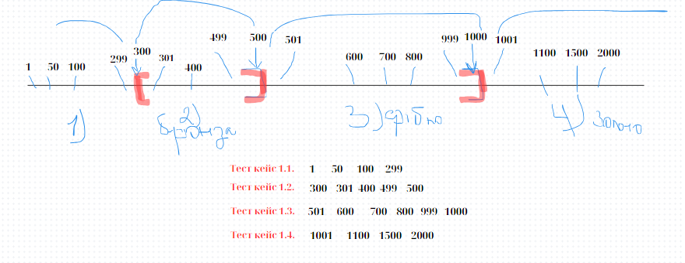
ФОтографіям присвоюється категорія за кількістю отриманих вподобайок 1) бронзовий коте (кількість уподобань від 300 включно до 500 включно); 2) срібний коте (кількість уподобань від 500 до 1000 включно); 3) золотий коте (кількість уподобань перевищує 1000). Після отримання валідної для категорії кількості уподобань , у верхньому лівому куті фотографії проставляється іконка у вигляді медалі "Бронзова/срібна/золота медаль". Фотографїям, які не набрали мінімум уподобань ( 300), категорія не присвоюється, іконка категорії не візуалізується на фото.

Title | 1.1. Перевірка присвоєння категорії фото з наявністю менше ніж 300 уподобань
Precondition | Steps | Expected result | Postcondition
1. Відкрити застосунок КотеОбмін. 2. Увійти в обліковий запис користувача 1 (user = Name, email = aaaaa@gmail.com, password = qwer_123!) 3. У галереї пристрою залита фотографія валідного розміру і формату ( 1080 × 566, JPEG). | Завантажити з галереї у стрічку фотографію. | Вибрана фото успішно завантажена у стрічку.
 | Проставити 1 уподобання фото. | 1. Під фотографією відображається кількість вподобань "1". 2. Іконка категорії не появляється на фотографії. Фотографія не віднесена у жодну категорію.
 | Проставити додатково 49 уподобань фото. | 1. Під фотографією відображається кількість вподобань "50". 2. Іконка категорії не появляється на фотографії. Фотографія не віднесена у жодну категорію.
 | Проставити додатково 50 уподобань фото. | 1. Під фотографією відображається кількість вподобань "100". 2. Іконка категорії не появляється на фотографії. Фотографія не віднесена у жодну категорію.
 | Проставити додатково 199 уподобань фото. | 1. Під фотографією відображається кількість вподобань "299". 2. Іконка категорії не появляється на фотографії. Фотографія не віднесена у жодну категорію.

Title | 1.2. Перевірка віднесення фотографій до категорії "бронзовий коте" (300-500 уподобань)
Precondition | Steps | Expected result | Postcondition
1. Відкрити застосунок КотеОбмін. 2. Увійти в обліковий запис користувача 1 (user = Name, email = aaaaa@gmail.com, password = qwer_123!) 3. У стрічці розміщена фотографія з кількістю 299 уподобань. | Проставити додатково 1 уподобання фото. | 1. Під фотографією відображається кількість вподобань "300" 2. Іконка "Бронзова медаль" появляється у верхньому лівому куті фотографії.
 | Проставити додатково 1 уподобання фото. | 1. Під фотографією відображається кількість вподобань "301" 2. Іконка "Бронзова медаль" розміщується у верхньому лівому куті фотографії.
 | Проставити додатково 99 уподобань фото. | 1. Під фотографією відображається кількість вподобань "400" 2. Іконка "Бронзова медаль" розміщується у верхньому лівому куті фотографії.
 | Проставити додатково 99 уподобань фото. | 1. Під фотографією відображається кількість вподобань "499" 2. Іконка "Бронзова медаль" розміщується у верхньому лівому куті фотографії.
 | Проставити додатково 1 уподобання фото. | 1. Під фотографією відображається кількість вподобань "500" 2. Іконка "Бронзова медаль" розміщується у верхньому лівому куті фотографії.

Title | 1.3. Перевірка віднесення фотографій до категорії "срібний коте" (501-1000 уподобань)
Precondition | Steps | Expected result | Postcondition
1. Відкрити застосунок КотеОбмін. 2. Увійти в обліковий запис користувача 1 (user = Name, email = aaaaa@gmail.com, password = qwer_123!) 3. У стрічці розміщена фотографія з кількістю 500 уподобань. | Проставити додатково 1 уподобання фото. | 1. Під фотографією відображається кількість вподобань "501" 2. Іконка "Срібна медаль" появляється на місці іконки "Бронзова медаль" у верхньому лівому куті фотографії.
 | Проставити додатково 99 уподобань фото. | 1. Під фотографією відображається кількість вподобань "600" 2. Іконка "Срібна медаль" розміщується у верхньому лівому куті фотографії.
 | Проставити додатково 100 уподобань фото. | 1. Під фотографією відображається кількість вподобань "700" 2. Іконка "Срібна медаль" розміщується у верхньому лівому куті фотографії.
 | Проставити додатково 100 уподобань фото. | 1. Під фотографією відображається кількість вподобань "800" 2. Іконка "Срібна медаль" розміщується у верхньому лівому куті фотографії.
 | Проставити додатково 199 уподобань фото. | 1. Під фотографією відображається кількість вподобань "999" 2. Іконка "Срібна медаль" розміщується у верхньому лівому куті фотографії.
 | Проставити додатково 1 уподобання фото. | 1. Під фотографією відображається кількість вподобань "1000" 2. Іконка "Срібна медаль" розміщується у верхньому лівому куті фотографії.

Title | 1.4. Перевірка віднесення фотографій до категорії "золотий коте" (від 1001 уподобання)
Precondition | Steps | Expected result | Postcondition
1. Відкрити застосунок КотеОбмін. 2. Увійти в обліковий запис користувача 1 (user = Name, email = aaaaa@gmail.com, password = qwer_123!) 3. У стрічці розміщена фотографія з кількістю 1000 уподобань. | Проставити додатково 1 уподобання фото. | 1. Під фотографією відображається кількість вподобань "1001" 2. Іконка "Золота медаль" появляється на місці іконки "Срібна медаль" у верхньому лівому куті фотографії.
 | Проставити додатково 99 уподобань фото. | 1. Під фотографією відображається кількість вподобань "1100" 2. Іконка "Золота медаль" розміщується у верхньому лівому куті фотографії.
 | Проставити додатково 400 уподобань фото. | 1. Під фотографією відображається кількість вподобань "1500" 2. Іконка "Золота медаль" розміщується у верхньому лівому куті фотографії.
 | Проставити додатково 500 уподобань фото. | 1. Під фотографією відображається кількість вподобань "2000" 2. Іконка "Золота медаль" розміщується у верхньому лівому куті фотографії.

